RESUMEN
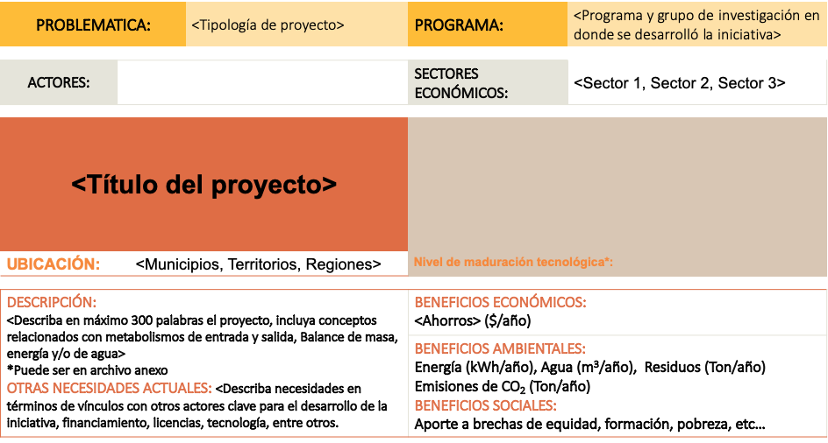

<Ícono de actor 1 y nombre>
<Ícono de actor 2 y nombre>

Imagenes del proyecto

1 - 2 - 3 - 4 - 5 - 6 - 7 - 8 - 9

*NOTA MADUREZ TECNOLOGICA:
https://investigaciones.uniandes.edu.co/wp-content/uploads/2019/04/Anexo-3-Estados-de-desarrollo-tecnol%C3%B3gico.pdf

